个人玩家排名
名单上是统计于6月14日 02:59 的满分玩家<18分>，满分玩家排名不分先后！
 | 北斗七星<18> | Super 家庭<15> | 星悦星享福利公会<13> | Super星悦<10> | 星悦vip福利公会<7> | 星悦星享事成公会<6> | 天天星悦公会<6> | 十殿丶阎罗<6>
Top 1 | maple丨 <18分> | 星辰坠入凡间 <18分> | 星悦丶抱大腿 <17分> | 星悦、舞动天空 <18分> | 星悦丶扣篮 <16分> | 旧瘾丶 <16分> | 幸运硬币 <17分> | 诉尽人生意 <16分>
Top 2 | 杨哲君 <18分> | 星悦丶JNW <18分> | 苍穹丶十殿 <16分> | 星悦丶nana <18分> | 星悦丶牛马 <16分> | 星悦丶大魡 <16分> | 星悦丶弄点啊 <17分> | sethroes <14分>
Top 3 | 久空摇爱丶 <17分> | 星悦丶冰绿茶 <18分> | 闪光的小龙虾 <16分> | 星悦丶啊啊阿 <18分> | 星悦丶乌鸡哥 <16分> | 星悦丶读条 <16分> | 星悦丶王仙 <17分> | 冷月花残 <14分>
Top 4 | 醉过的罪过 <17分> | 星悦丶大毒牛 <18分> | 星悦丶嶉爱 <16分> | 星悦丶百度 <18分> | 星悦丶夏衿 <16分> | 星悦丶快活 <16分> | 散淡的人生 <17分> | 紫魂渲染 <14分>
Top 5 | 15啊 <16分> | 星悦丶书生 <18分> | 星悦丶斗十三 <16分> | 星悦丶钓鱼 <17分> | 星悦丶醉意 <16分> | 星悦丶鲁麻急 <15分> | 星悦丶漓陌 <17分> | 走路一阵风 <14分> | 公会个人奖励 |  |  | 端午节满分玩家奖励<限时节日增加奖励>
Top 6 | 霸天常威 <16分> | 星悦丶问情 <18分> | 星悦丶金先森 <16分> | 星悦丶狮子 <17分> | 星悦丶Miku <15分 83:13:00> | 星悦丶小尕 <15分> | 星悦丶夙夜 <17分> | 胡远望 <13分 89:22:00> | Top 1 | 增加至18个名额 |  | A. 超过29名玩家，额外奖励5个名额
Top 7 | 残疾人浮华 <16分> | 星悦丶宝贝 <17分> | 星悦丶跨哥 <16分> | 星悦丶二三三 <16分 85:36:00> | 滴答之音 <15分 85:17:00> |  |  |  | Top 2 | 增加至15个名额 |  | B. 20-28个满分玩家，额外奖励3个名额
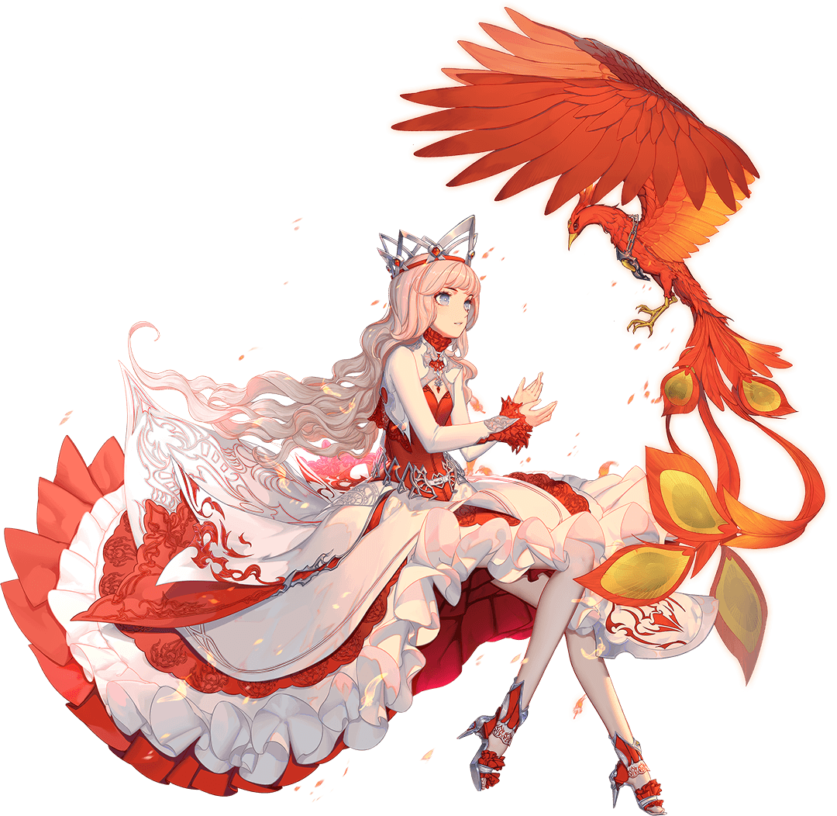
Top 8 | 常乐乐 <16分> | 星悦丶小蝴蝶 <16分 83:48:00> | 星悦丶乐 <16分> | 星悦丶回音 <16分 85:43:00> |  |  |  |  | Top 3 | 增加至13个名额 |  | C. 10-19个满分玩家，额外奖励2个名额
Top 9 | 大鱼崽崽 <16分> | 都说我是疯子 <16分 84:59:00> | 星悦丶麟哥哥 <16分> | Liuing <16分 87:11:00> |  |  |  |  | Top 4 | 增加至10个名额
Top 10 | 钓鱼娃 <16分> | 星悦丶何患 <16分 87:39:00> | 星悦丶梦青春 <16分> | Wanyuer <16分 87:11:00> |  |  |  |  | Top 5 | 增加至7个名额
Top 11 | 堕落的小寒 <16分> | 星悦丶天云 <16分 89:25:00> | 星悦丶善良 <16分>
Top 12 | 凌刚他父 <16分> | 星悦丶李师师 <16分 89:27:00> | 星悦丶苏大胖 <16分> |  |  |  |  |  | Top 6- Top 20 |  | 6个名额，不进行额外增加！
Top 13 | 乌啦啦小魔仙 <16分> | 星悦丶小焰子 <16分 89:29:00> | 星悦丶记记记 <15分 87:18:00>
Top 14 | 無辜的罪人 <16分> | 星悦丶乔先生 <16分 89:30:00> |  |  |  |  |  |  | 请注意：
Top 15 | 鑫闸总 <16分> | 星悦丶李傲南 <16分 91:13:00> |  |  |  |  |  |  | 公会个人奖励已根据满分玩家数进行了扩充！
Top 16 | 如此依然 <15分 89:33:00>
Top 17 | 苍穹丶隐 <15分 90:35:00>
Top 18 | 星悦丶跟丢 <15分 91:15:00>

